FT-SUS
材質：ステンレス
バージョン
 |  | ＦＴ-SUS（ステンレス フィットリンクローラチエーン）簡易変換表

< 補足説明 >
ﾁｪｰﾝNo.25 の ｵﾌｾｯﾄﾘﾝｸは
2（ﾂｰ）ﾋﾟｯﾁｵﾌｾｯﾄﾘﾝｸ に
なっており、
ｵﾌｾｯﾄﾘﾝｸ
1つで
2ﾘﾝｸ に
なります。
 | 3m定尺 ﾘﾝｸ数 | ﾁｪｰﾝ№ |  | 必要リンク数 (ﾘﾝｸ数 入力） |  | 定尺ｺｰﾄﾞ | 必要本数 |  | FTﾁｪｰﾝｺｰﾄﾞ | 必要本数
 |  |  |  |  |  |  |  |  |  |  |  | 公開中
 | 480 | 25 | 0 |  | 0 | 25-SUST | 0 | 本 |  |  | 本 | 2～478リンク

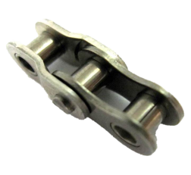
 | 320 | 35 | 0 |  | 0 | 35-SUST | 0 | 本 |  |  | 本 | 2～318リンク

 | 240 | 40 | 0 |  | 0 | 40-SUST | 0 | 本 |  |  | 本 | 2～238リンク

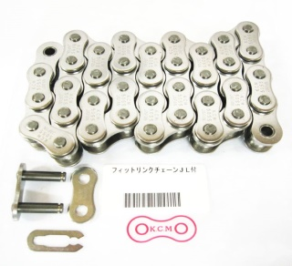
 | 192 | 50 | 0 |  | 0 | 50-SUST | 0 | 本 |  |  | 本 | 2～190リンク

 | 160 | 60 | 0 |  | 0 | 60-SUST | 0 | 本 |  |  | 本 | 2～158リンク

ﾌｨｯﾄﾘﾝｸﾛｰﾗﾁｪｰﾝ
ｲﾒｰｼﾞ写真
 | 120 | 80 | 0 |  | 0 | 80-RPSUST | 0 | 本 |  |  | 本 | 2～118リンク

ご注文（例） |  |  |  |  |  | （定尺コード） (ＦＴﾁｪｰﾝｺｰﾄﾞ） ＯＬ(ｵﾌｾｯﾄ）
ｽﾃﾝﾚｽﾁｪｰﾝNo.40 |  |  |  | 320 (リンク） |  | 40-SUST3 1本 / FT40-SUS80J 1本
ｽﾃﾝﾚｽﾁｪｰﾝNo.40 |  |  |  | 321 (リンク） |  | 40-SUST3 1本 / FT40-SUS80J 1本 / 40-SUSOL 1ｹ
 |  |  |  |  |  |  |  |  | とご注文下さい。

